상품제안서
사일런스 캠핑 무선 선풍기 10000mAh | 상품코드: F30773

 |  |  |  |  |  |  | 02-412-0044 | www.easy1.co.kr
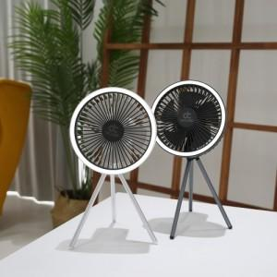

【상세/제작정보】 | 택배비 1BOX = 4000원 (부가세별도) 18개

【인쇄/포장옵션】 | 레이저, 기타 / 포장지포장

【공급단가】 | 수량 | 50~ | 100~ | 500~ | 1,000~ | 2,000~
*VAT별도 | 단가 | 27,360원 | 26,900원 | 26,220원 | 25,760원 | 25,080원

【상품 URL】 | http://www.easy1.co.kr/src/goods_detail.php?gdno=30773

